UI交接
功能说明 | 截图
国际站工具栏入口 说明：在国际站聊天输入区上方增加「询盘分析」和「客户背调」两个入口。 UI重点：按钮要和国际站原生按钮同排展示，轻量、不抢主操作。
询盘分析初始态 说明：点击「询盘分析」后打开右侧侧边面板，等待用户主动获取聊天记录。 UI重点：「获取聊天记录」是主按钮，「查看历史」是辅助入口。 | 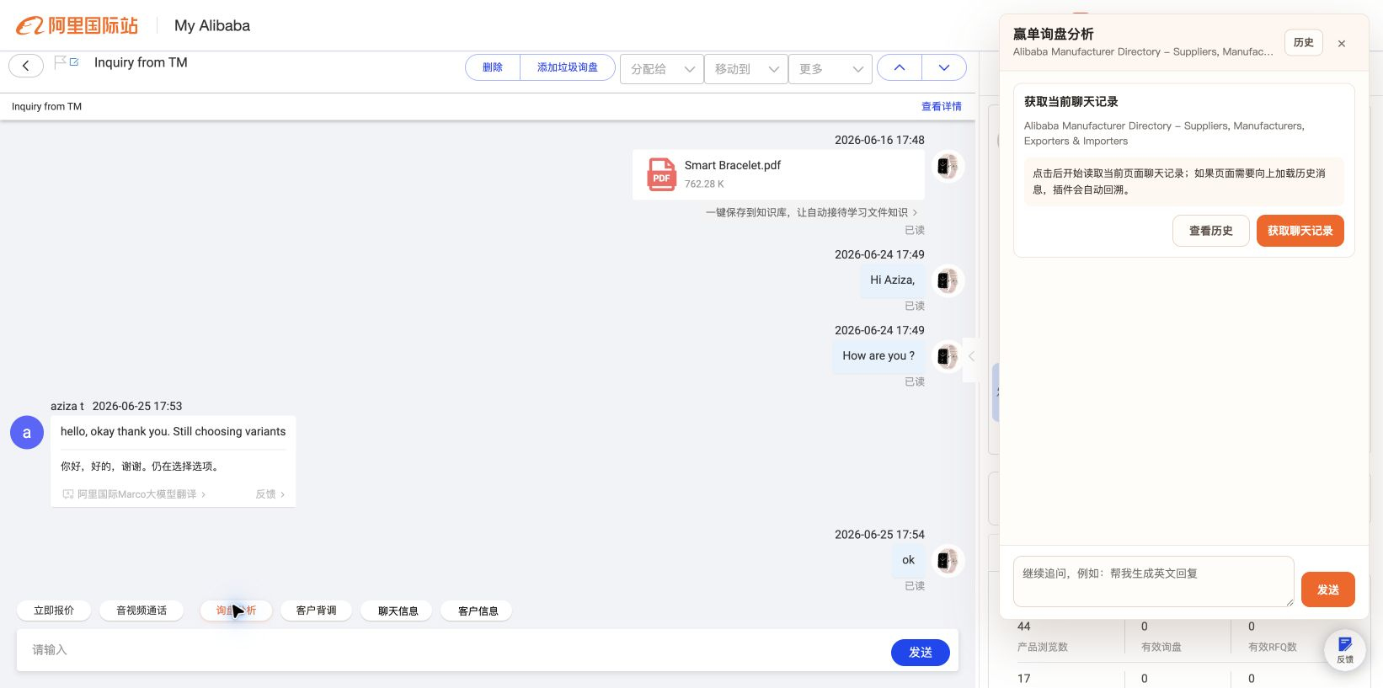
历史列表 说明：点击「历史」或「查看历史」后进入历史记录列表。 UI重点：历史卡片要短、密、可扫读，并保留「回到当前对话」。 | 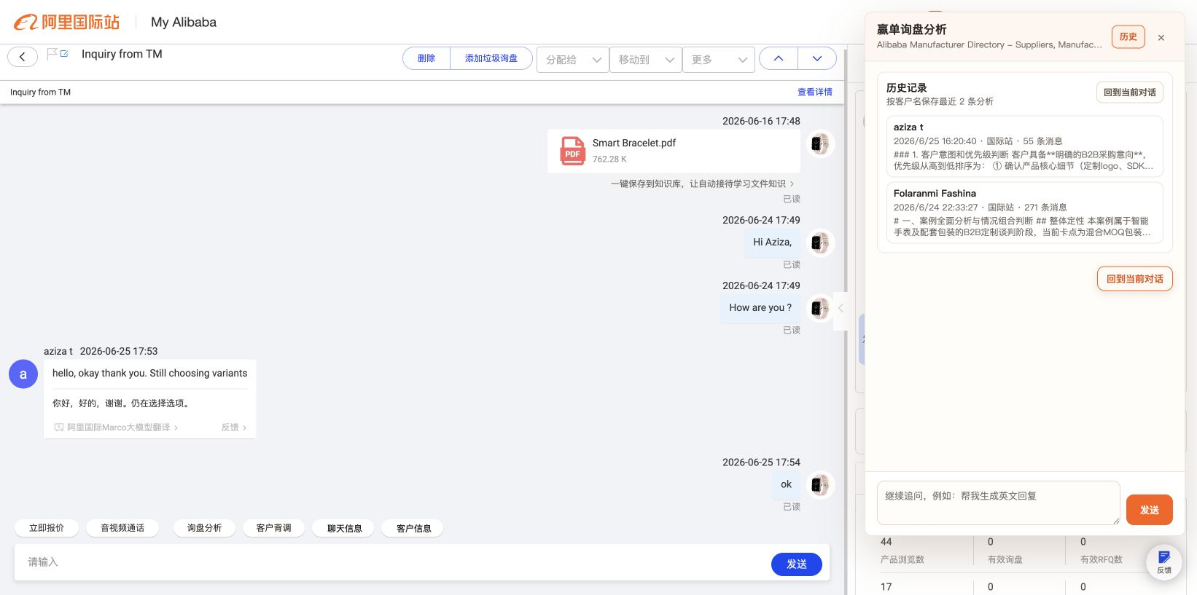
历史详情 说明：点击某条历史记录后查看已保存的聊天内容和 AI 分析。 UI重点：顶部和底部都需要返回操作，区分「返回历史」和「回到当前对话」。 | 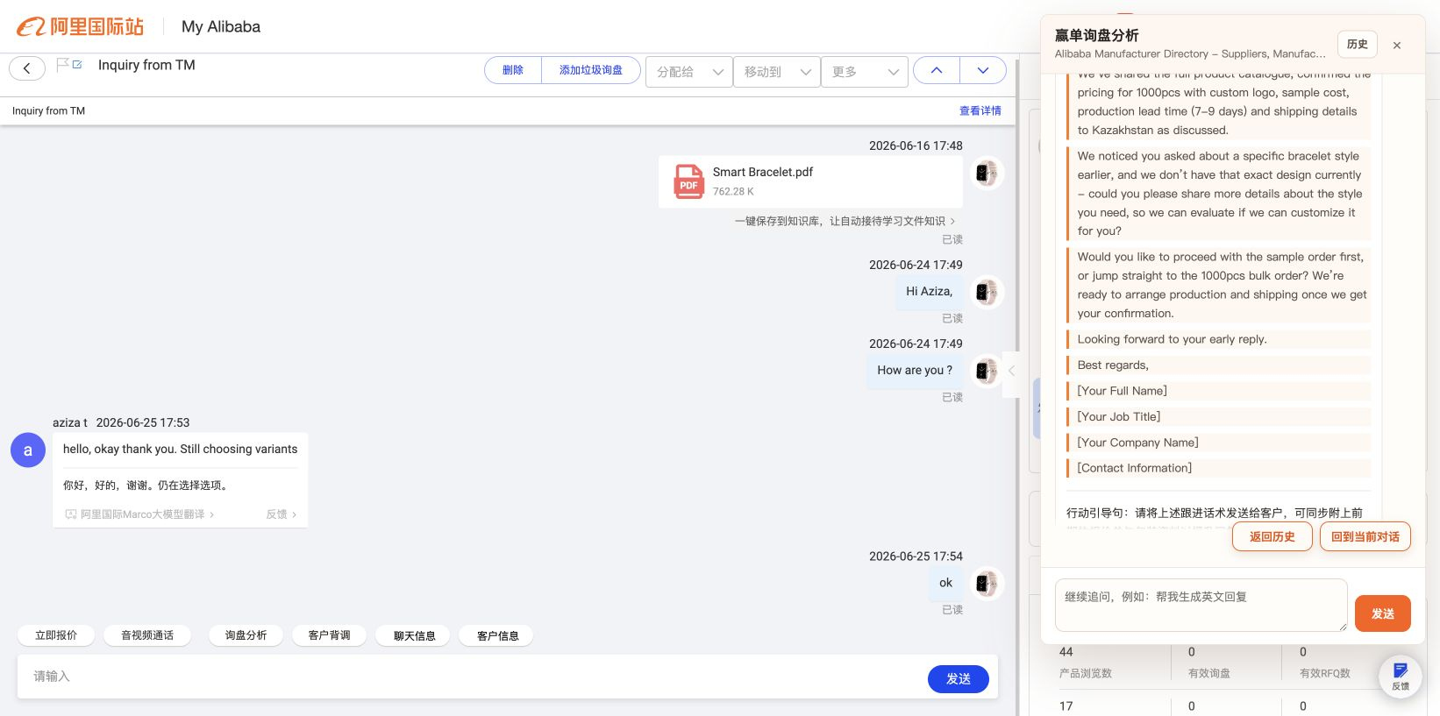
返回历史列表 说明：从历史详情点击「返回历史」后回到历史列表。 UI重点：返回后保持历史列表状态，不要误回当前会话。 | 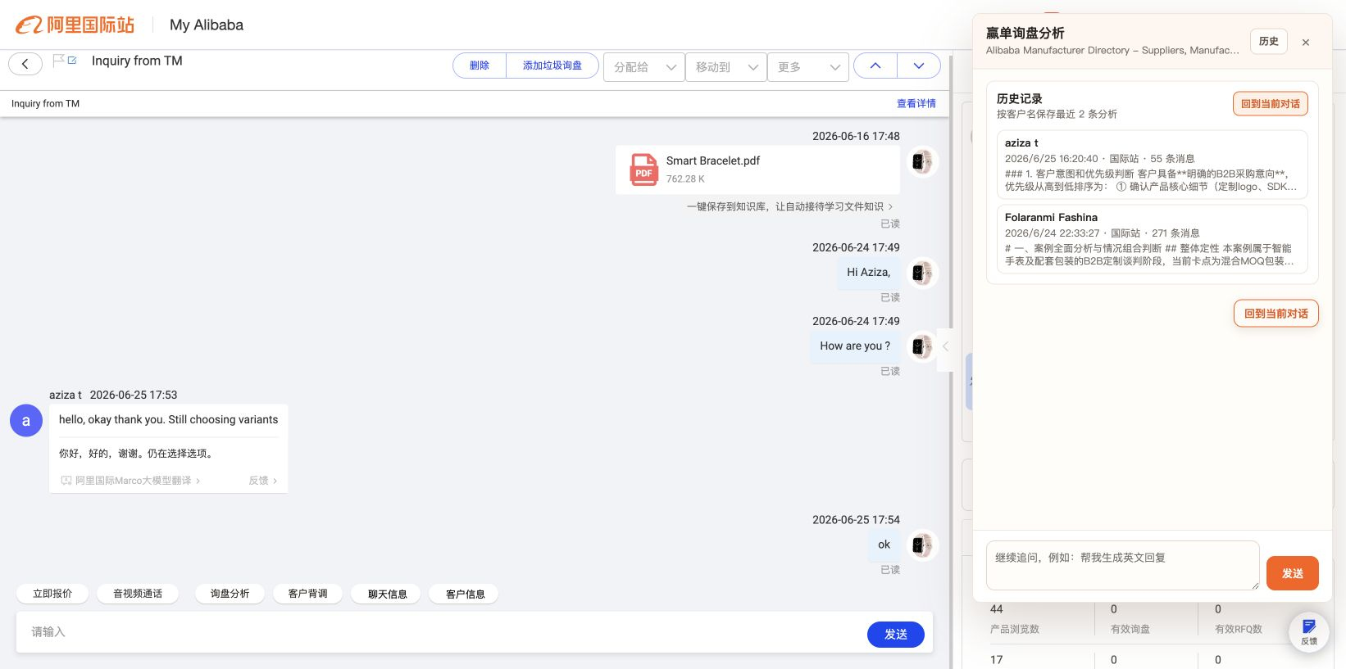
回到当前对话 说明：从历史流程恢复进入历史前的当前询盘分析状态。 UI重点：这是历史流程的逃生口，位置要顺手，不能丢失已抓取内容。 | 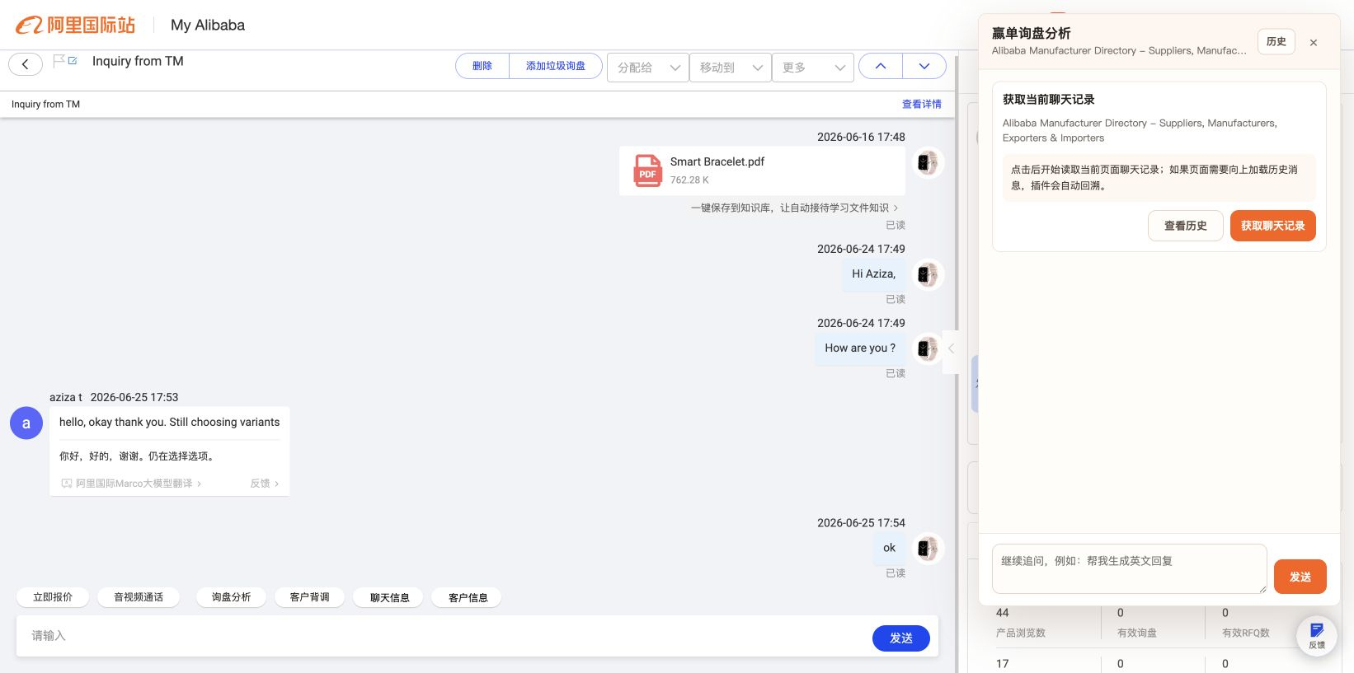
回溯加载中 说明：点击「获取聊天记录」后，插件向上回溯国际站聊天历史。 UI重点：展示回溯轮次、消息数和「停止回溯」按钮。 | 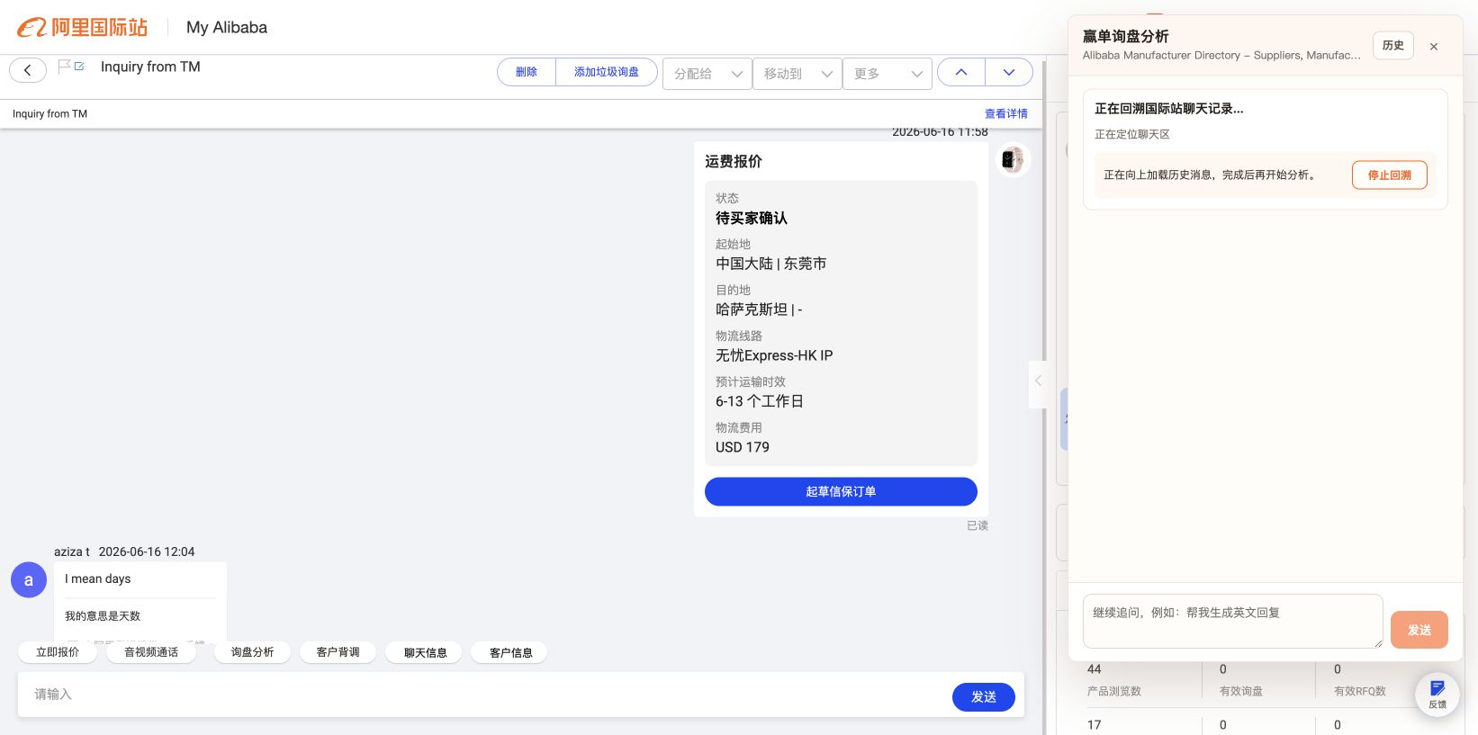
停止回溯 说明：点击「停止回溯」后，停止继续加载旧消息，使用当前已读取内容进入下一步。 UI重点：停止按钮要即时反馈，例如变成「正在停止」。 | 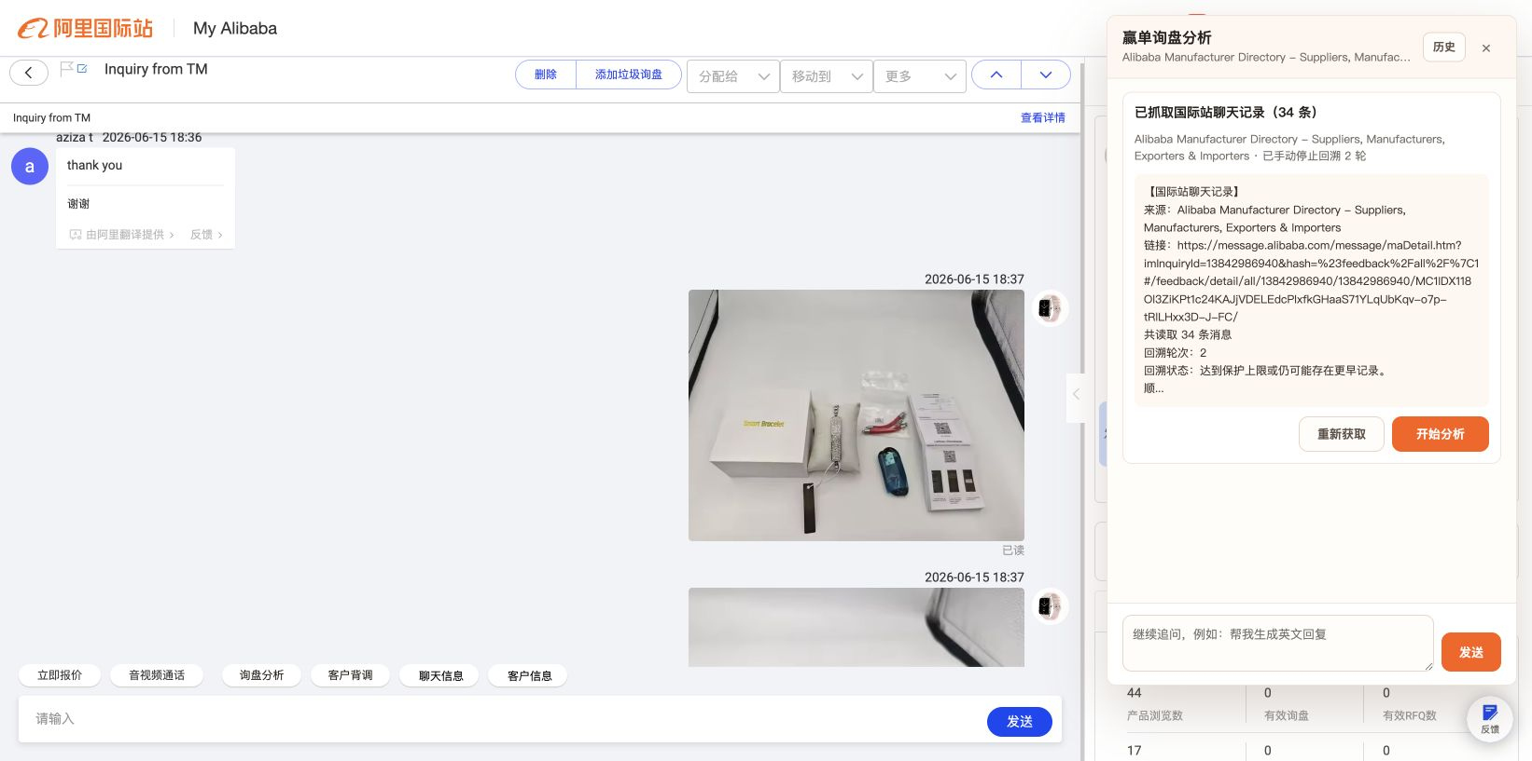
抓取结果卡 说明：回溯完成或手动停止后，展示已抓取内容，并提供「重新获取」和「开始分析」。 UI重点：「开始分析」为主按钮，「重新获取」为纠错入口。
重新获取加载中 说明：点击「重新获取」后再次进入回溯流程。 UI重点：和首次获取流程保持一致，仍然保留「停止回溯」。 | 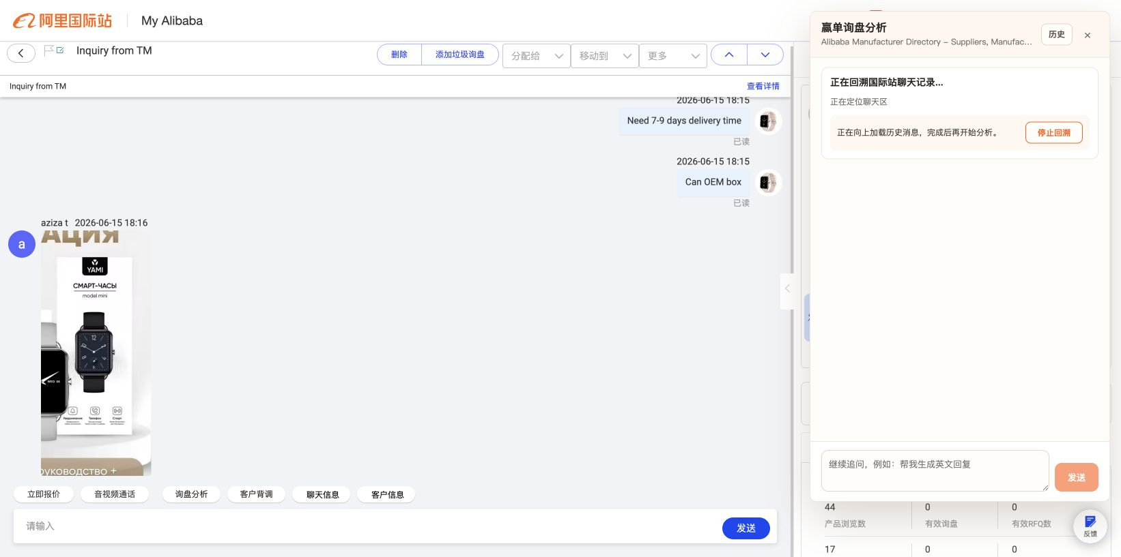
重新获取停止中 说明：重新获取过程中再次点击停止回溯。 UI重点：按钮禁用和状态文案要明确。 | 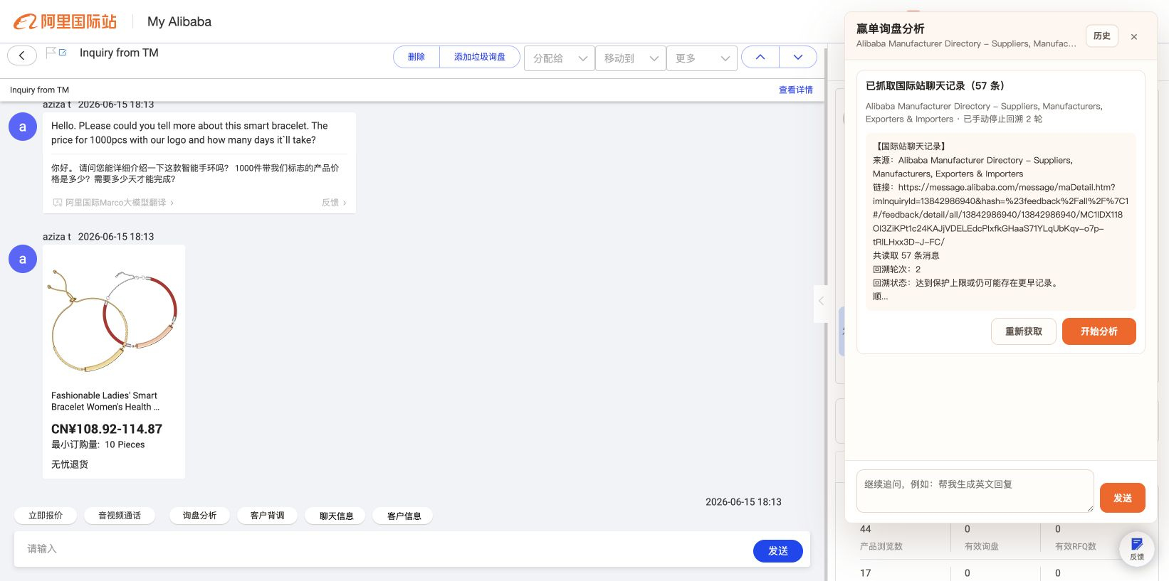
重新获取结果卡 说明：重新获取结束后回到结果确认卡。 UI重点：继续保留「重新获取」和「开始分析」。
AI 分析加载中 说明：点击「开始分析」后，插件把已抓取内容发给赢单 AI。 UI重点：加载态要明确，分析中禁用输入框和发送按钮。 | 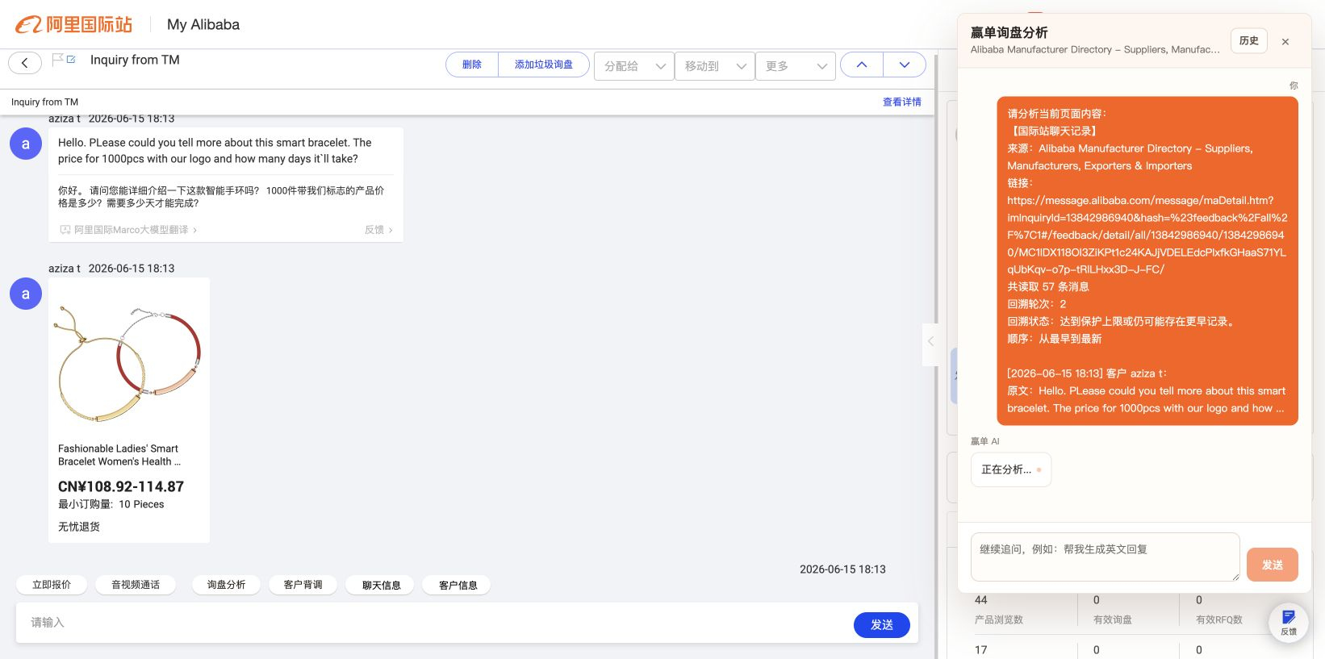
AI 分析结果 说明：AI 返回询盘分析结果，并给出后续追问建议。 UI重点：长文本要优化标题、列表、重点和段落层级，追问建议要像下一步动作。 | 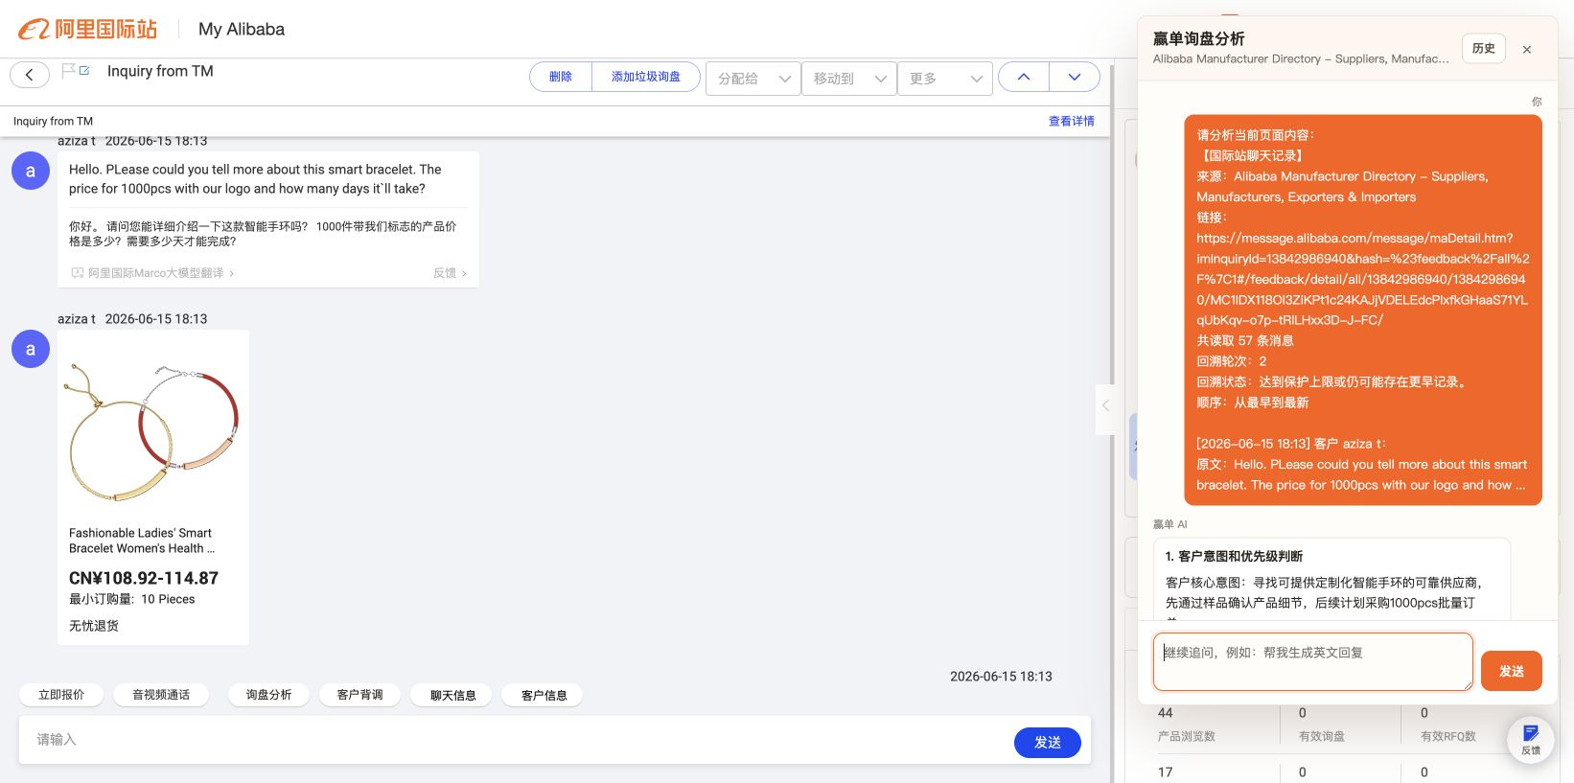
追问加载中 说明：点击 AI 给出的追问建议后继续请求回答。 UI重点：要看出用户问了什么、AI 正在回答什么。 | 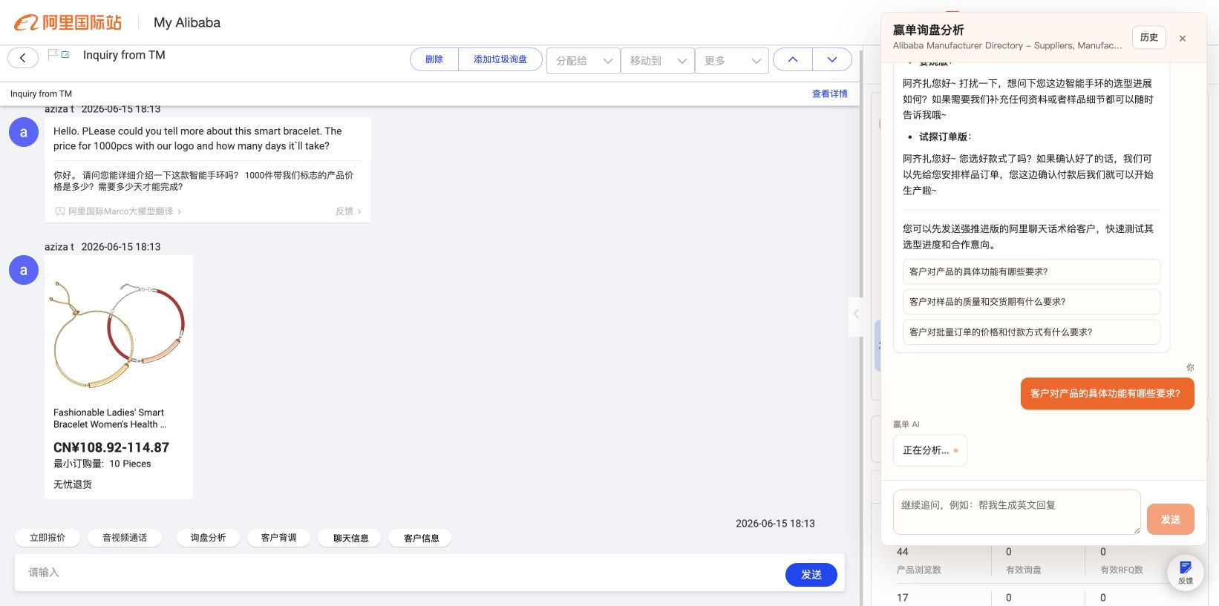
追问结果 说明：追问结果返回后继续展示在当前会话里。 UI重点：追问结果和首次分析结果保持同一套消息样式。 | 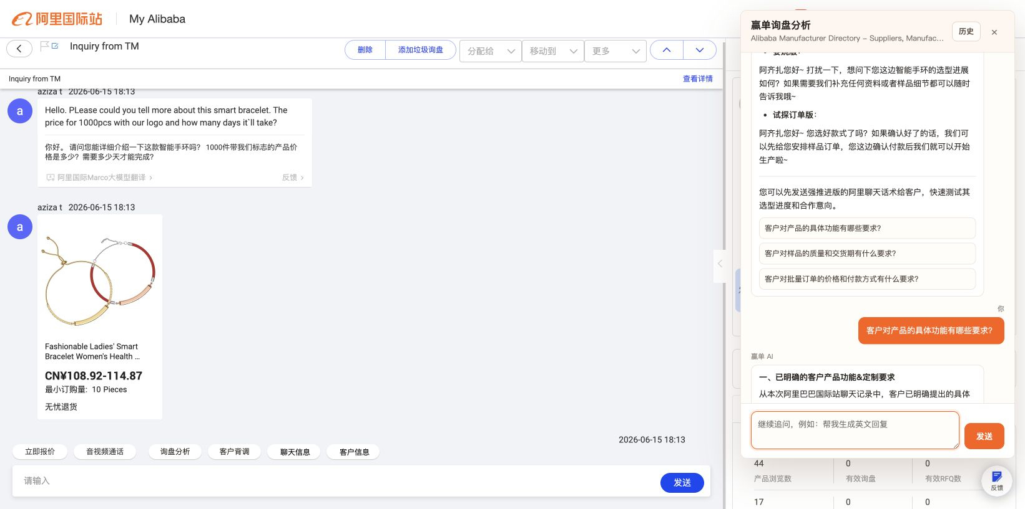
分析后历史记录 说明：完成一次真实分析后，结果进入历史列表。 UI重点：用户需要确认刚刚的分析已保存，新记录位置要清楚。 | 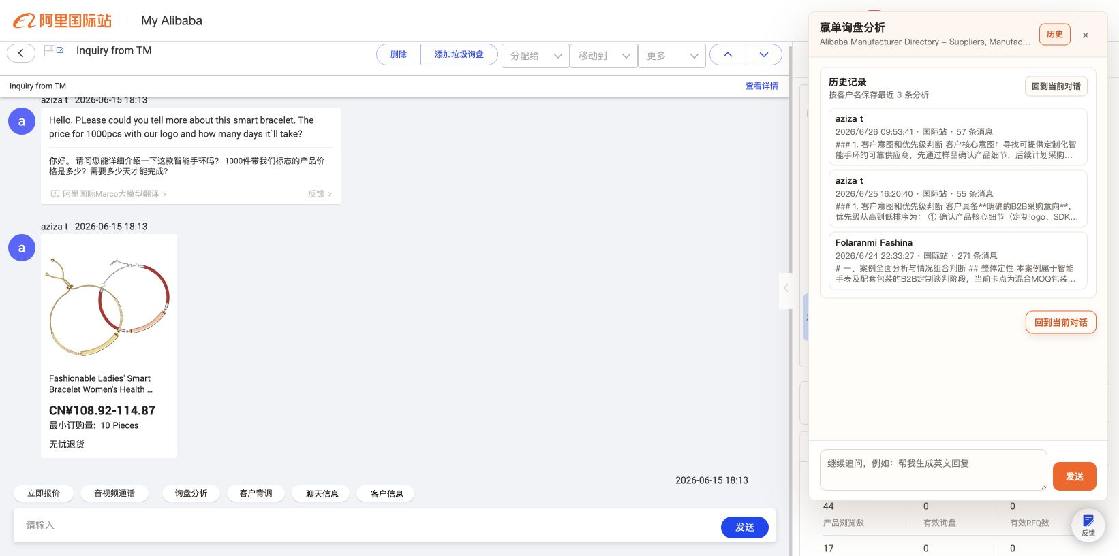
面板关闭 说明：点击右上角关闭按钮后，侧边面板消失，国际站页面保持原状。 UI重点：关闭不影响原聊天区域，工具栏入口仍保留。 | 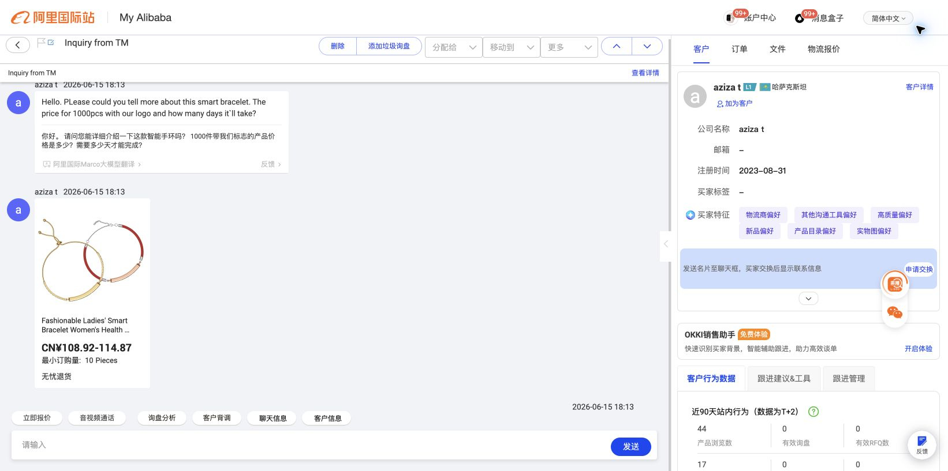
客户背调占位 说明：点击「客户背调」后打开客户背调占位面板。 UI重点：后续建议独立设计为客户资料卡、背调结论、风险提醒和下一步建议。 | 